Ejercicio 1
1. Dada la función: 𝒇(𝒙) = 𝒔𝒆𝒏(√𝒙) − x

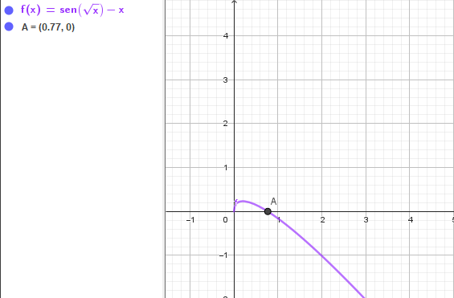
a) Utilice el metodo grafico para encontrar la raiz y el intervalo. |  |  |  |  |  |  |  | b) Use como punto inicial 2 para aplicar el metodo de Newton Rapshon
 |  |  |  |  |  |  |  | CONTADOR | xi | f(xi) | f'(xi) | xi+1 | Condicion de parada
 |  |  |  |  |  |  |  | x0 | 2 | -1.012234054 | -0.94486557797 | 0.92870046533 | Fallo extremo
 |  |  |  |  |  |  |  | x1 | 0.92870046533 | -0.10739758362 | -0.70400659504 | 0.77614850861 | Fallo extremo
 |  |  |  |  |  |  |  | x2 | 0.77614850861 | -0.004777375587 | -0.63882481475 | 0.76867012725 | Fallo extremo
 |  |  |  |  |  |  |  | x3 | 0.76867012725 | -1.3510987188E-05 | -0.63520379988 | 0.76864885693 | Fallo extremo
 |  |  |  |  |  |  |  | x4 | 0.76864885693 | -1.1023182367E-10 | -0.63519343496 | 0.76864885676 | Fallo extremo
 |  |  |  |  |  |  |  | x5 | 0.76864885676 | 0 | -0.63519343488 | 0.76864885676 | Condicion cumplida
 |  |  |  |  |  |  |  | x6 | 0.76864885676 | 0 | -0.63519343488 | 0.76864885676 | Condicion cumplida
 |  |  |  |  |  |  |  | x7 | 0.76864885676 | 0 | -0.63519343488 | 0.76864885676 | Condicion cumplida
 |  |  |  |  |  |  |  | x8 | 0.76864885676 | 0 | -0.63519343488 | 0.76864885676 | Condicion cumplida

c)Aplique el metodo de falsa posicion |  |  |  |  |  |  |  |  |  |  | d)¿En que iteriación se encuentra la raiz aplicando ambos metodos?
CONTADOR | a | b | f(a) | f(b) | c | x | f( c ) o f( x ) | Condicion de parada |  |  | En el caso del metodo de Newton Raphson la iteracion se obtuvo en el contador x5.
x0 | 0.4 | 1 | 0.19112711722 | -0.15852901519 | 0.48320290887 | 0.72796870897 | 0.025426909165 | Fallo Extremo |  |  | En el metodo de Falsa Posicion la iteracion se obtuvo en la posicion x13
x1 | 0.72796870897 | 1 | 0.025426909165 | -0.15852901519 | 0.022818671308 | 0.76556964491 | 0.001953580898 | Fallo extremo
x2 | 0.76556964491 | 1 | 0.001953580898 | -0.15852901519 | -0.10919183826 | 0.76842340397 | 0.00014319374411 | Fallo extremo
x3 | 0.76842340397 | 1 | 0.00014319374411 | -0.15852901519 | -0.12091495542 | 0.76863239029 | 1.0459330562E-05 | Fallo extremo
x4 | 0.76863239029 | 1 | 1.0459330562E-05 | -0.15852901519 | -0.12178456284 | 0.76864765431 | 7.6378857183E-07 | Fallo extremo
x5 | 0.76864765431 | 1 | 7.6378857183E-07 | -0.15852901519 | -0.12184813772 | 0.76864876895 | 5.5774328156E-08 | Fallo extremo
x6 | 0.76864876895 | 1 | 5.5774328156E-08 | -0.15852901519 | -0.12185278055 | 0.76864885035 | 4.0728175277E-09 | Fallo extremo
x7 | 0.76864885035 | 1 | 4.0728175277E-09 | -0.15852901519 | -0.12185311958 | 0.76864885629 | 2.9740998553E-10 | Fallo extremo
x8 | 0.76864885629 | 1 | 2.9740998553E-10 | -0.15852901519 | -0.12185314434 | 0.76864885673 | 2.1717738719E-11 | Fallo extremo
x9 | 0.76864885673 | 1 | 2.1717738719E-11 | -0.15852901519 | -0.12185314615 | 0.76864885676 | 1.5859535907E-12 | Fallo extremo
x10 | 0.76864885676 | 1 | 1.5859535907E-12 | -0.15852901519 | -0.12185314628 | 0.76864885676 | 1.1579626147E-13 | Fallo extremo
x11 | 0.76864885676 | 1 | 1.1579626147E-13 | -0.15852901519 | -0.12185314629 | 0.76864885676 | 8.4376949872E-15 | Fallo extremo
x12 | 0.76864885676 | 1 | 8.4376949872E-15 | -0.15852901519 | -0.12185314629 | 0.76864885676 | 0 | Fallo extremo
x13 | 0.76864885676 | 0.76864885676 | 0 | 0 | #DIV/0! | #DIV/0! | #DIV/0! | Condicion cumplida
x14 | #DIV/0! | #DIV/0! | #DIV/0! | #DIV/0! | #DIV/0! | #DIV/0! | #DIV/0! | #DIV/0!

Ejercicio 2
2. Determine la raiz real mas pequeña de: f(x)=-12-21x+18x^2-2.4^3

a) De forma grafica: |  |  |  |  |  |  |  | b) Empleando el metodo de Newton Rapshon
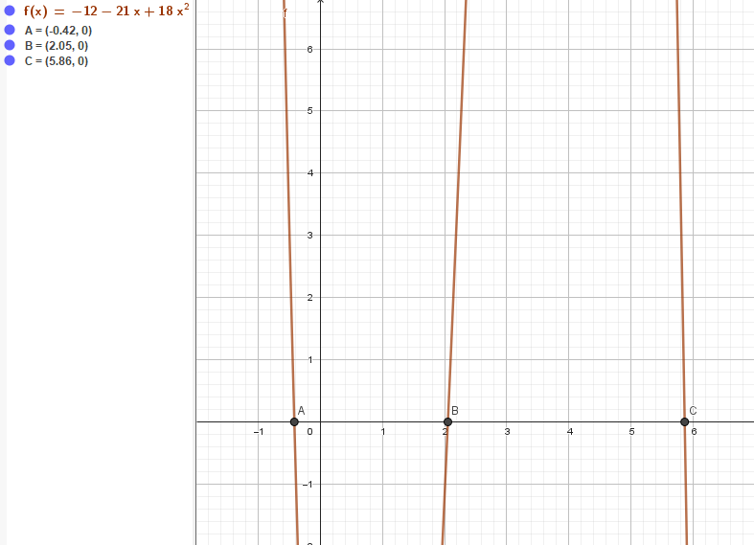
 |  |  |  |  |  |  |  | CONTADOR | xi | f(xi) | f'(xi) | xi+1 | Condicion de parada
 |  |  |  |  |  |  |  | x0 | -3 | 277.8 | -193.8 | -1.5665634675 | Fallo extremo
 |  |  |  |  |  |  |  | x1 | -1.5665634675 | 74.298900071 | -95.065956733 | -0.7850123989 | Fallo extremo
 |  |  |  |  |  |  |  | x2 | -0.7850123989 | 16.738683685 | -53.697406519 | -0.47329001284 | Fallo extremo
 |  |  |  |  |  |  |  | x3 | -0.47329001284 | 2.2255967365 | -39.651265203 | -0.41716073866 | Fallo extremo
 |  |  |  |  |  |  |  | x4 | -0.41716073866 | 0.067020419253 | -37.270752781 | -0.41536253459 | Fallo extremo
 |  |  |  |  |  |  |  | x5 | -0.41536253459 | 6.7901843019E-05 | -37.195238698 | -0.41536070904 | Fallo extremo
 |  |  |  |  |  |  |  | x6 | -0.41536070904 | 6.9953987047E-11 | -37.195162059 | -0.41536070903 | Fallo extremo
 |  |  |  |  |  |  |  | x7 | -0.41536070903 | -5.5511151231E-16 | -37.195162059 | -0.41536070903 | Condicion cumplida | CONTADOR | xi | f(xi) | f'(xi) | xi+1 | Condicion de parada
 |  |  |  |  |  |  |  | x8 | -0.41536070903 | -5.5511151231E-16 | -37.195162059 | -0.41536070903 | Condicion cumplida | x0 | 5 | 33 | -21 | 6.5714285714 | Fallo extremo
 |  |  |  |  |  |  |  |  |  |  |  |  |  | x1 | 6.5714285714 | -53.762099125 | -95.351020408 | 6.007595076 | Fallo extremo
 |  |  |  |  |  |  |  |  |  |  |  |  |  | x2 | 6.007595076 | -8.8890586 | -64.583207166 | 5.8699577708 | Fallo extremo
 |  |  |  |  |  |  |  | CONTADOR | xi | f(xi) | f'(xi) | xi+1 | Condicion de parada | x3 | 5.8699577708 | -0.47216767434 | -57.767630713 | 5.8617842025 | Fallo extremo
 |  |  |  |  |  |  |  | x0 | 1 | -17.4 | 7.8 | 3.2307692308 | Fallo extremo | x4 | 5.8617842025 | -0.0016196795095 | -57.371469773 | 5.861755971 | Fallo extremo
 |  |  |  |  |  |  |  | x1 | 3.2307692308 | 27.101866181 | 20.155029586 | 1.8860991043 | Fallo extremo | x5 | 5.861755971 | -1.929146265E-08 | -57.370103104 | 5.8617559707 | Fallo extremo
 |  |  |  |  |  |  |  | x2 | 1.8860991043 | -3.6783491526 | 21.28650497 | 2.0589010349 | Fallo extremo | x6 | 5.8617559707 | 0 | -57.370103087 | 5.8617559707 | Condicion cumplida
 |  |  |  |  |  |  |  | x3 | 2.0589010349 | 0.11960213528 | 22.599108261 | 2.0536086962 | Fallo extremo | x7 | 5.8617559707 | 0 | -57.370103087 | 5.8617559707 | Condicion cumplida
 |  |  |  |  |  |  |  | x4 | 2.0536086962 | 8.930941237E-05 | 22.565290588 | 2.0536047383 | Fallo extremo | x8 | 5.8617559707 | 0 | -57.370103087 | 5.8617559707 | Condicion cumplida
 |  |  |  |  |  |  |  | x5 | 2.0536047383 | 5.0349058256E-11 | 22.565265147 | 2.0536047383 | Fallo extremo
 |  |  |  |  |  |  |  | x6 | 2.0536047383 | 0 | 22.565265147 | 2.0536047383 | Condicion cumplida
 |  |  |  |  |  |  |  | x7 | 2.0536047383 | 0 | 22.565265147 | 2.0536047383 | Condicion cumplida
 |  |  |  |  |  |  |  | x8 | 2.0536047383 | 0 | 22.565265147 | 2.0536047383 | Condicion cumplida

c) Con el metodo de falsa posicion con 3 cifras decimales. |  |  |  |  |  |  |  |  |  |  |  |  |  | d) ¿En que iteracion se encuentra la raiz aplicando ambos metodos?
CONTADOR | a | b | f(a) | f(b) | c | x | f( c ) o f( x ) | Condicion de parada |  |  |  |  |  | En el metodo Newton Raphson se encontro en distintas posiciones dependiendo de la raiz. En este caso, x7, x6 y x6.
x0 | 0.043 | 5.237 | -12.869908817 | 26.980009073 | 2.8514791944 | 1.7204515466 | -7.0722149283 | Fallo extremo |  |  |  |  |  | En el metodo de falsa posicion la iteracion se encontro en la condicion numero x13
x1 | 1.7204515466 | 5.237 | -7.0722149283 | 26.980009073 | 47.505456798 | 2.4507940484 | 9.3193430934 | Fallo extremo
x2 | 1.7204515466 | 2.4507940484 | -7.0722149283 | 9.3193430934 | 17.090884876 | 2.0355612596 | -0.40609539621 | Fallo extremo
x3 | 2.0355612596 | 2.4507940484 | -0.40609539621 | 9.3193430934 | 19.072429118 | 2.0528997193 | -0.015907342303 | Fallo extremo
x4 | 2.0528997193 | 2.4507940484 | -0.015907342303 | 9.3193430934 | 19.135852994 | 2.0535777345 | -0.00060934655056 | Fallo extremo
x5 | 2.0535777345 | 2.4507940484 | -0.00060934655056 | 9.3193430934 | 19.138155712 | 2.0536037048 | -2.3321144745E-05 | Fallo extremo
x6 | 2.0536037048 | 2.4507940484 | -2.3321144745E-05 | 9.3193430934 | 19.138243636 | 2.0536046988 | -8.9252577951E-07 | Fallo extremo
x7 | 2.0536046988 | 2.4507940484 | -8.9252577951E-07 | 9.3193430934 | 19.138247001 | 2.0536047368 | -3.4157906725E-08 | Fallo extremo
x8 | 2.0536047368 | 2.4507940484 | -3.4157906725E-08 | 9.3193430934 | 19.13824713 | 2.0536047383 | -1.3072529725E-09 | Fallo extremo
x9 | 2.0536047383 | 2.4507940484 | -1.3072529725E-09 | 9.3193430934 | 19.138247134 | 2.0536047383 | -5.0018655884E-11 | Fallo extremo
x10 | 2.0536047383 | 2.4507940484 | -5.0018655884E-11 | 9.3193430934 | 19.138247135 | 2.0536047383 | -1.9220181002E-12 | Fallo extremo
x11 | 2.0536047383 | 2.4507940484 | -1.9220181002E-12 | 9.3193430934 | 19.138247135 | 2.0536047383 | -7.8159700934E-14 | Fallo extremo
x12 | 2.0536047383 | 2.4507940484 | -7.8159700934E-14 | 9.3193430934 | 19.138247135 | 2.0536047383 | 0 | Fallo extremo
x13 | 2.0536047383 | 2.0536047383 | 0 | 0 | #DIV/0! | #DIV/0! | #DIV/0! | #DIV/0!
x14 | #DIV/0! | #DIV/0! | #DIV/0! | #DIV/0! | #DIV/0! | #DIV/0! | #DIV/0! | #DIV/0!

Ejercicio 3
3. Determine la menor raiz positiva de: f(x) = 7sen (x) e^-x-1

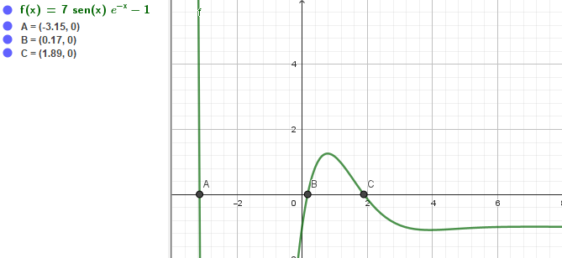
a) De forma grafica |  |  |  |  |  | c) Con el metodo de Falsa posicion con 3 cifras decimales
 |  |  |  |  |  | CONTADOR | a | b | f(a) | f(b) | c | x | f( c ) o f( x ) | Condicion de parada
 |  |  |  |  |  | x0 | 1.564 | 3.621 | 0.46504660441 | -1.0863887747 | -0.61370830908 | 2.1805908539 | -0.35171016401 | Fallo Extremo
 |  |  |  |  |  | x1 | 1.564 | 2.1805908539 | 0.46504660441 | -0.35171016401 | 0.69151449069 | 1.9150757352 | -0.029203953523 | Fallo Extremo
 |  |  |  |  |  | x2 | 1.564 | 1.9150757352 | 0.46504660441 | -0.029203953523 | 1.7562440101 | 1.8943316019 | -0.0016969463937 | Fallo Extremo
 |  |  |  |  |  | x3 | 1.564 | 1.8943316019 | 0.46504660441 | -0.0016969463937 | 1.8847903285 | 1.8931306104 | -9.5480377469E-05 | Fallo Extremo
 |  |  |  |  |  | x4 | 1.564 | 1.8931306104 | 0.46504660441 | -9.5480377469E-05 | 1.8925926735 | 1.8930630493 | -5.3621523824E-06 | Fallo Extremo
 |  |  |  |  |  | x5 | 1.564 | 1.8930630493 | 0.46504660441 | -5.3621523824E-06 | 1.8930328355 | 1.8930592551 | -3.0110499061E-07 | Fallo Extremo
 |  |  |  |  |  | x6 | 1.564 | 1.8930592551 | 0.46504660441 | -3.0110499061E-07 | 1.8930575585 | 1.8930590421 | -1.6908074718E-08 | Fallo Extremo
 |  |  |  |  |  | x7 | 1.564 | 1.8930590421 | 0.46504660441 | -1.6908074718E-08 | 1.8930589468 | 1.8930590301 | -9.4944574425E-10 | Fallo Extremo
 |  |  |  |  |  | x8 | 1.564 | 1.8930590301 | 0.46504660441 | -9.4944574425E-10 | 1.8930590248 | 1.8930590295 | -5.3314685999E-11 | Fallo Extremo
 |  |  |  |  |  | x9 | 1.564 | 1.8930590295 | 0.46504660441 | -5.3314685999E-11 | 1.8930590292 | 1.8930590294 | -2.9940494528E-12 | Fallo Extremo
 |  |  |  |  |  | x10 | 1.564 | 1.8930590294 | 0.46504660441 | -2.9940494528E-12 | 1.8930590294 | 1.8930590294 | -1.6819878823E-13 | Fallo Extremo
 |  |  |  |  |  | x11 | 1.564 | 1.8930590294 | 0.46504660441 | -1.6819878823E-13 | 1.8930590294 | 1.8930590294 | -9.4368957093E-15 | Fallo Extremo
 |  |  |  |  |  | x12 | 1.564 | 1.8930590294 | 0.46504660441 | -9.4368957093E-15 | 1.8930590294 | 1.8930590294 | 0 | Fallo Extremo
 |  |  |  |  |  | x13 | 1.8930590294 | 1.8930590294 | 0 | 0 | #DIV/0! | #DIV/0! | #DIV/0! | Condicion cumplida
 |  |  |  |  |  | x14 | #DIV/0! | #DIV/0! | #DIV/0! | #DIV/0! | #DIV/0! | #DIV/0! | #DIV/0! | #DIV/0!
b) Empleando el metodo de Newton Raphson.
CONTADOR | xi | f(xi) | f'(xi) | xi+1 | Condicion de parada
x0 | 1 | 1.1669191296 | -0.77555635715 | 2.5046219644 | Fallo extremo | d) ¿En que iteracion se encuentra la raiz aplicando ambos metodos?
x1 | 2.5046219644 | -0.65982811425 | -0.79995942781 | 1.6797949903 | Fallo extremo | En el metodo de Newton Rapshon la iteracion se ubico en el contador x6 para los 3 casos.
x2 | 1.6797949903 | 0.29714150928 | -1.4390907986 | 1.8862736291 | Fallo extremo | En el metodo de falsa posicion se encontro en la iteracion del contador x13.
x3 | 1.8862736291 | 0.0090663660059 | -1.3384029312 | 1.8930476475 | Fallo extremo | Cabe mencionar que en los dos metodos, se obtuvo el valor de la iteracion de 1,893059.
x4 | 1.8930476475 | 1.518244978E-05 | -1.333910085 | 1.8930590294 | Fallo extremo
x5 | 1.8930590294 | 4.3255843352E-11 | -1.3339024841 | 1.8930590294 | Fallo extremo
x6 | 1.8930590294 | 0 | -1.3339024841 | 1.8930590294 | Condicion cumplida
x7 | 1.8930590294 | 0 | -1.3339024841 | 1.8930590294 | Condicion cumplida
x8 | 1.8930590294 | 0 | -1.3339024841 | 1.8930590294 | Condicion cumplida

CONTADOR | xi | f(xi) | f'(xi) | xi+1 | Condicion de parada
x0 | 0.5 | 1.0355040175 | 1.690461094 | -0.11255714263 | Fallo extremo
x1 | -0.11255714263 | -1.8799067255 | 8.664287923 | 0.1044147242 | Fallo extremo
x2 | 0.1044147242 | -0.34276056196 | 5.614377921 | 0.16546522112 | Fallo extremo
x3 | 0.16546522112 | -0.022851475488 | 4.874319839 | 0.17015335736 | Fallo extremo
x4 | 0.17015335736 | -0.00012837274949 | 4.8196048933 | 0.1701799929 | Fallo extremo
x5 | 0.1701799929 | -4.1285943553E-09 | 4.8192948884 | 0.17017999375 | Fallo extremo
x6 | 0.17017999375 | 0 | 4.8192948784 | 0.17017999375 | Condicion cumplida
x7 | 0.17017999375 | 0 | 4.8192948784 | 0.17017999375 | Condicion cumplida
x8 | 0.17017999375 | 0 | 4.8192948784 | 0.17017999375 | Condicion cumplida

CONTADOR | xi | f(xi) | f'(xi) | xi+1 | Condicion de parada
x0 | -5 | 995.2188666 | -701.52445916 | -3.5813483 | Fallo extremo
x1 | -3.5813483 | 106.04841422 | -334.57763458 | -3.2643862461 | Fallo extremo
x2 | -3.2643862461 | 21.432967584 | -204.20225644 | -3.159426742 | Fallo extremo
x3 | -3.159426742 | 1.9406784114 | -167.81406994 | -3.1478622861 | Fallo extremo
x4 | -3.1478622861 | 0.021966124593 | -164.02238668 | -3.1477283646 | Fallo extremo
x5 | -3.1477283646 | 2.9232777778E-06 | -163.97873106 | -3.1477283468 | Fallo extremo
x6 | -3.1477283468 | 2.886579864E-14 | -163.97872525 | -3.1477283468 | Condicion cumplida
x7 | -3.1477283468 | 2.886579864E-14 | -163.97872525 | -3.1477283468 | Condicion cumplida
x8 | -3.1477283468 | 2.886579864E-14 | -163.97872525 | -3.1477283468 | Condicion cumplida

Ejercicio 5
5. Como se ilustra en la figura, la velocidad del agua v= (m/s), en la descarga de un tanque cilindrico a traves de un tubo largo se puede calcular como :
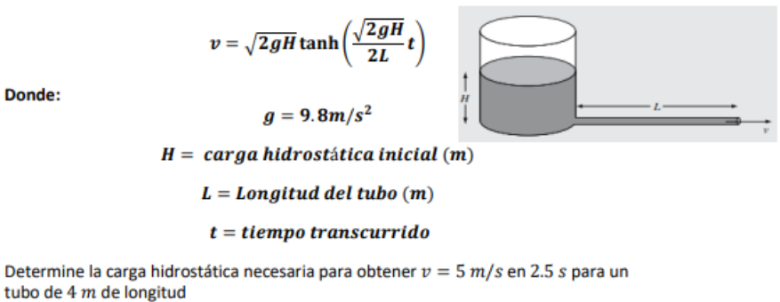

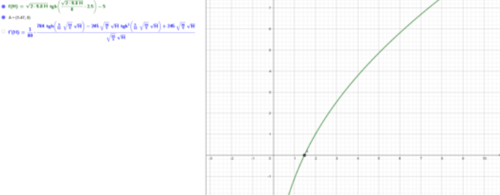
a) De forma grafica. | b) Por el metodo de falsa posicion utilizando 0 y 2 como valores iniciales.
 | CONTADOR | a | b | f(a) | f(b) | c | x | f( c ) o f( x ) | Condicion de parada
 | x0 | 0 | 2 | -5 | 1.0192731836 | 1.6613301465 | 1.6613301465 | 0.70631850423 | Fallo extremo
 | x1 | 0 | 1.6613301465 | -5 | 0.39600971014 | 1.5394061869 | 1.5394061869 | 0.49293739851 | Fallo extremo
 | x2 | 0 | 1.5394061869 | -5 | 0.15253816018 | 1.493832883 | 1.493832883 | 0.41101880492 | Fallo extremo
 | x3 | 0 | 1.493832883 | -5 | 0.058509530555 | 1.4765543823 | 1.4765543823 | 0.3796343642 | Fallo extremo
 | x4 | 0 | 1.4765543823 | -5 | 0.022403482327 | 1.4699679023 | 1.4699679023 | 0.36762246109 | Fallo extremo
 | x5 | 0 | 1.4699679023 | -5 | 0.0085724481947 | 1.4674519711 | 1.4674519711 | 0.36302700285 | Fallo extremo
 | x6 | 0 | 1.4674519711 | -5 | 0.0032792782656 | 1.4664901652 | 1.4664901652 | 0.36126918167 | Fallo extremo
 | x7 | 0 | 1.4664901652 | -5 | 0.0012543164813 | 1.4661223689 | 1.4661223689 | 0.36059683534 | Fallo extremo
 | x8 | 0 | 1.4661223689 | -5 | 0.00047975434994 | 1.4659817067 | 1.4659817067 | 0.36033967688 | Fallo extremo
 | x9 | 0 | 1.4659817067 | -5 | 0.00018349497772 | 1.4659279086 | 1.4659279086 | 0.36024132005 | Fallo extremo
 | x10 | 0 | 1.4659279086 | -5 | 7.0182194549E-05 | 1.4659073325 | 1.4659073325 | 0.36020370109 | Fallo extremo
 | x11 | 0 | 1.4659073325 | -5 | 2.6842857786E-05 | 1.4658994627 | 1.4658994627 | 0.36018931283 | Fallo extremo
 | x12 | 0 | 1.4658994627 | -5 | 1.026668391E-05 | 1.4658964527 | 1.4658964527 | 0.36018380971 | Fallo extremo
 | x13 | 0 | 1.4658964527 | -5 | 3.9267340846E-06 | 1.4658953015 | 1.4658953015 | 0.36018170491 | Fallo extremo
 | x14 | 0 | 1.4658953015 | -5 | 1.501871373E-06 | 1.4658948612 | 1.4658948612 | 0.36018089987 | Fallo extremo
d) Explique los resultados | x15 | 0 | 1.4658948612 | -5 | 5.7442584023E-07 | 1.4658946928 | 1.4658946928 | 0.36018059197 | Fallo extremo
A traves del metodo de Newthon Raphson obtenemos que la condicion se cumple en el contador x34. | x16 | 0 | 1.4658946928 | -5 | 2.197025939E-07 | 1.4658946284 | 1.4658946284 | 0.36018047421 | Fallo extremo
 | x17 | 0 | 1.4658946284 | -5 | 8.4030394198E-08 | 1.4658946037 | 1.4658946037 | 0.36018042917 | Fallo extremo
 | x18 | 0 | 1.4658946037 | -5 | 3.2139389816E-08 | 1.4658945943 | 1.4658945943 | 0.36018041194 | Fallo extremo
 | x19 | 0 | 1.4658945943 | -5 | 1.2292460383E-08 | 1.4658945907 | 1.4658945907 | 0.36018040535 | Fallo extremo
 | x20 | 0 | 1.4658945907 | -5 | 4.7015378257E-09 | 1.4658945893 | 1.4658945893 | 0.36018040283 | Fallo extremo
 | x21 | 0 | 1.4658945893 | -5 | 1.7982157985E-09 | 1.4658945888 | 1.4658945888 | 0.36018040187 | Fallo extremo
 | x22 | 0 | 1.4658945888 | -5 | 6.877689529E-10 | 1.4658945886 | 1.4658945886 | 0.3601804015 | Fallo extremo
 | x23 | 0 | 1.4658945886 | -5 | 2.6305357892E-10 | 1.4658945885 | 1.4658945885 | 0.36018040136 | Fallo extremo
 | x24 | 0 | 1.4658945885 | -5 | 1.0061107503E-10 | 1.4658945885 | 1.4658945885 | 0.3601804013 | Fallo extremo
 | x25 | 0 | 1.4658945885 | -5 | 3.8480330034E-11 | 1.4658945885 | 1.4658945885 | 0.36018040128 | Fallo extremo
 | x26 | 0 | 1.4658945885 | -5 | 1.4717116414E-11 | 1.4658945885 | 1.4658945885 | 0.36018040127 | Fallo extremo
 | x27 | 0 | 1.4658945885 | -5 | 5.6310511809E-12 | 1.4658945885 | 1.4658945885 | 0.36018040127 | Fallo extremo
 | x28 | 0 | 1.4658945885 | -5 | 2.1529444894E-12 | 1.4658945885 | 1.4658945885 | 0.36018040127 | Fallo extremo
 | x29 | 0 | 1.4658945885 | -5 | 8.2334139506E-13 | 1.4658945885 | 1.4658945885 | 0.36018040127 | Fallo extremo
 | x30 | 0 | 1.4658945885 | -5 | 3.1441516057E-13 | 1.4658945885 | 1.4658945885 | 0.36018040127 | Fallo extremo
 | x31 | 0 | 1.4658945885 | -5 | 1.2079226508E-13 | 1.4658945885 | 1.4658945885 | 0.36018040127 | Fallo extremo
 | x32 | 0 | 1.4658945885 | -5 | 4.4408920985E-14 | 1.4658945885 | 1.4658945885 | 0.36018040127 | Fallo extremo
 | x33 | 0 | 1.4658945885 | -5 | 1.7763568394E-14 | 1.4658945885 | 1.4658945885 | 0.36018040127 | Fallo extremo
 | x34 | 0 | 1.4658945885 | -5 | 0 | 1.4658945885 | 1.4658945885 | 0.36018040127 | Condicion cumplida
 | x35 | 0 | 1.4658945885 | -5 | 0 | 1.4658945885 | 1.4658945885 | 0.36018040127 | Condicion cumplida
 | x36 | 0 | 1.4658945885 | -5 | 0 | 1.4658945885 | 1.4658945885 | 0.36018040127 | Condicion cumplida

